Hoja1
Imagen | Componentes | Detalles | Cantidad | Precios |  | Total
 |  |  |  | Sawers | Ardunel
 | Termocupla par tipo k |  |  | Bs. 15
 | Amplificador de serial |  |  | Bs. 35
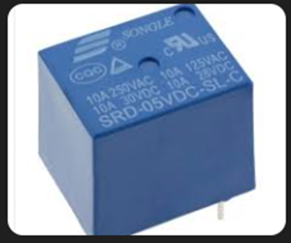 | Rele de 13 Ampers a 5 v
 | Arduino NANO |  |  | Bs. 45
 | Leds |  |  | Bs. 0,2
 | Pantalla lcd 16x2 |  |  | Bs. 35
 | Buzzer |  |  | Bs. 4
 | Botones |  |  | Bs. 1
 | Placa de plancha
 | Potenciometros |  |  | Bs. 6
 | Tornillos y tuercas

